Sheet1
냉동떡 입찰 규격서
■ 2024.계약일 ~ 2025.06.30
번호 | 사진 | 품 명 | 납품규격 | 납품단위 | 예정수량 | 기초가격 | 예정금액 | 규격(재료함량)
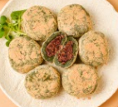 1 |  | 찹쌀떡 (콩고물,쑥맛) | 50g/100개입 | box | 550 | 51,700 | 28,435,000 | 찹쌀(국산), 조림류[팥(중국산), 설탕, 호두(미국산), 정제소금, 잔탄검], 설탕, 물엿[옥수수전분 100%(옥수수 : 외국산 - 러시아, 헝가리, 세르비아 등)], 콩가루[대두(중국산), 생강(국내산), 설탕], 찰옥수수전분, 중력분, 천일염, 냉동쑥(국산), 쑥가루(국산), 식품첨가물혼합제제[에스텔(D-소르비톨액, 글리세린지방산에스테르, 프로필렌글리콜, 자당지방산에스테르, 소르비탄지방산에스테르,주정, 폴리소르베이트60, 산성피로인산나트륨,정제소금)]
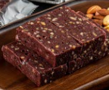 2 |  | 견과류찰떡 | 50g/120개입 | box | 280 | 87,700 | 24,556,000 | 찹쌀가루(국내산), 정제수, 물엿, 설탕, 볶음땅콩 분태(중국산), 찰옥수수전분(미국산), 흑미가루(국내산), 호두분태(미국 산), 중력분(미국, 호주산), 검정깨(중국산), 정제염
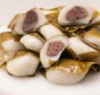 3 |  | 망개떡 | 40g/100개입 | box | 150 | 63,200 | 9,480,000 | 찹쌀(국산), 조림류[팥(중국산), 설탕, 호두(미국산), 정제소금, 잔탄검], 설탕, 물엿[옥수수전분100%(옥수수: 외국산 - 러시아, 헝가리, 세르비아 등)], 찰옥수수전분, 천일염(국산), 중력분, 식품첨가물 혼합제제[에스텔(D-소르비톨액, 글리세린지방산에스테르, 프로필렌글리콜, 자당지방산에 스테르, 소르비탄지방산에스테르, 주정, 폴리소르베이트60, 산성피로인산나트륨, 정제소금)], 망개잎(중국산), 들기름
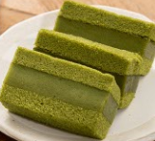 4 |  | 카스테라 찹쌀떡(녹차) | 35g/120개입 | box | 350 | 91,060 | 31,871,000 | 찹쌀가루(국내산), 달걀(국내산), 중력분( 미국,호주산), 녹차가루(국내산), 설탕, 정제수, 물엿, 식용유, 찰옥수수전분(미국산), 멥쌀(국내산), 자당에스테르, 글리세린에스테르, 소르비탄에스테르, 프로필렌글리콜, 폴리소르베이트60, 주정, 액상과당 , 정제염
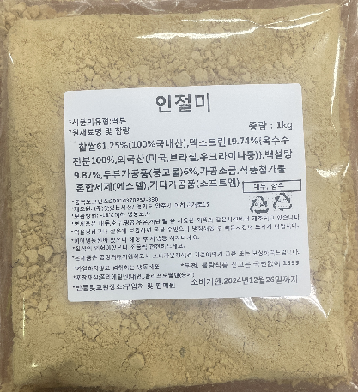 5 |  | 제사떡 (콩고물 인절미) | 15*15*1.5cm/400g | 팩 | 840 | 5,750 | 4,830,000 | 찹쌀(국내산 100%), 덱스트린{옥수수전분, 외국산(미국,브라질,우크라니아 등)}, 백설탕, 두류가공품(콩고물), 가공소금, 식품첨가물 혼합제제(에스텔), 기타가공품(소프트엠)
합계 |  |  |  |  | 2,170 |  | 99,172,000

1. 제품유형 : 모든 제품은 각개 삼면포장 후 박스 단위로 납품 / 냉동떡으로서 실온에서 2시간 안에 해동이 가능해야 함.
2. 배송방식 : 금일 발주 후 익일 배송 및 입고 가능 필수 / 배송시 -18도 이하 냉동차 이용 필수 / 지정장소 냉동고에 직접 입고 필수(택배불가)
3. 제조방식 : 직접제조 및 oem 방식 무관 / 제조사별 HACCP 인증서 제출 필수 / 급속냉동
4. 사업자 종류 : 업태-도소매 or 식품제조가공업 / 종목-떡 or 판매업(떡)
5. 생산물 및 영업배상책임 보험 가입 필수(제조사별)
6. 제품 개별 포장 전면에 재료함량, 알레르기 유발 성분, 소비기한, 원재료, 내용량 등 표기 / 납품 단위 박스 전면에 제조일 및 소비기한 표기 필수

